Sheet1
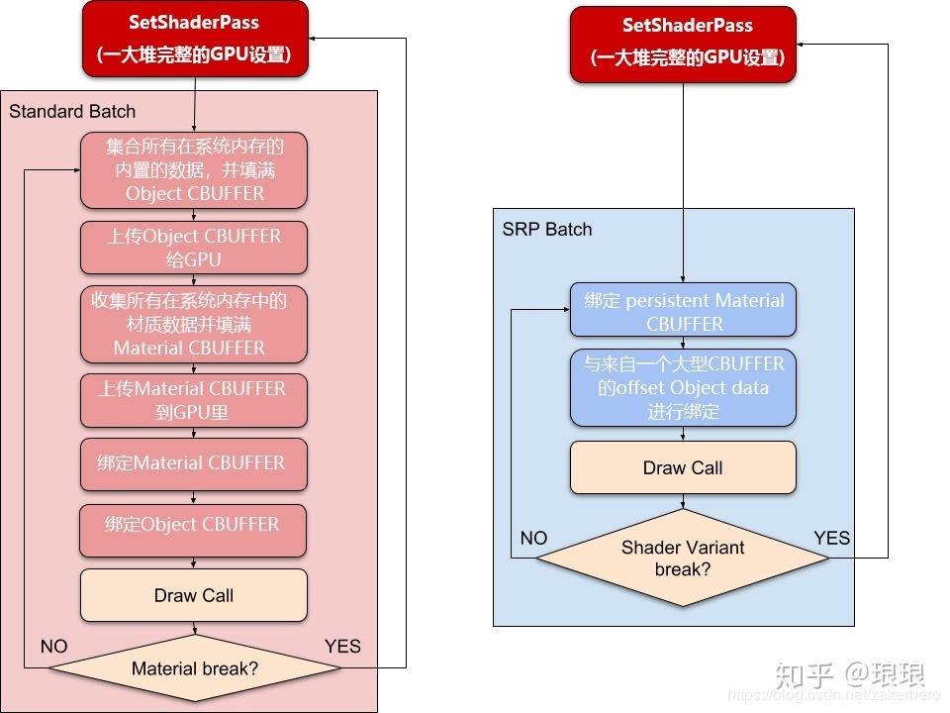
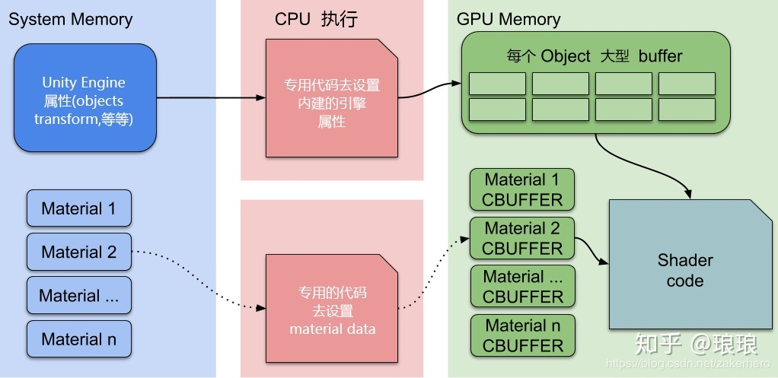
URP的着色器是通过HLSL或者ShaderGraph来实现的。之前的shader都是基于CG，所以旧项目要做无缝的升级基本是不可能
URP的着色器的ShaderLibrary大部分是采用HLSL来完成的，不仅改变了名称，还增加了很多要用到的宏

SRP Batcher:
 | 动态Batching:有很多的限制，模型的顶点不能超过300个，并且材质和贴图还得必须是一样的
 | 在调用DrawCall前，把大量的CPU设置工作一起处理了，增加了效率
 | 对于材质，把材质的属性数据永久的写入显存中的Cbuffer中，之后只要这些数据不做更改就可以不再做这部分数据的设置工作，节省了CPU
 | 用专用的代码把UNITY的属性写入到GPU的显存中，这个代码更快（官方说法）
 | 用SRP去渲染一个物体的条件
 |  | 渲染的物体必须是一个mesh或者skinmesh不能是粒子
 |  | shader代码必须兼容SRPBatcher
 |  | 材质不能在运行中被代码修改MaterialPropertyBlock
定义：
 | 在一个渲染循环，可在很多使用了相同的Shader Varian的材质的场景中，加速CPU渲染
 | 同一个shader不同材质也可以加速
 | 要使用SRPBatcher必须是URP,HDRP或者自己实现的SRP
 | DrawCall耗时，并不是DrawCall命令本身耗时，DrawCall只是unity向GPU的command buffer发送的一小段byte
 | 耗时的是调用DrawCall之前的设置工作
 | 前后对比 | 图来之：https://zhuanlan.zhihu.com/p/165574008

